4. 법카-영수증 제출양식(평일)
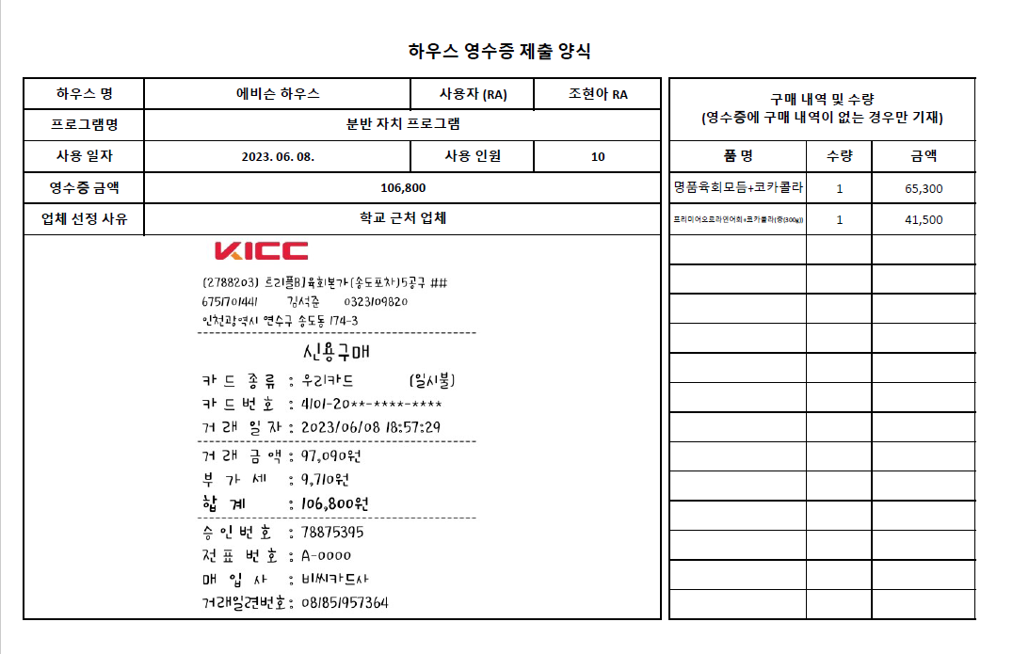
하우스 영수증 제출 양식

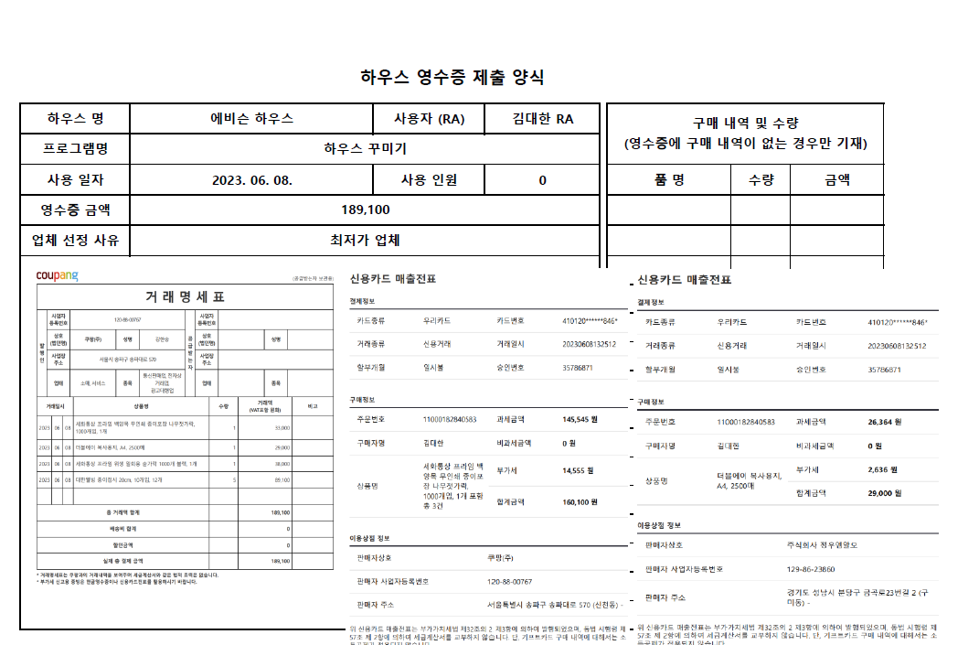
하우스 명 | 알렌 | 사용자 (RA) | 실제 사용자 | 구매 내역 및 수량 (영수증에 구매 내역이 있더라도 잘 안보일 경우 기재) |  |  | 샘플1. 쿠팡/네이버 결제시 명세서 및 카드전표 부착
프로그램명 | 개요표, 항목별 예산 사용 내역표, 프로그램 6대 핵심역량 비중 반영표 기재 제목과 일치
사용 일자 | 2023. . . | 사용 인원 | 실제 사용자와 함께 비용 지출에 해당한 RC학생수 및 RA학생수 | 품 명 | 수량 | 금액
영수증 금액 | 네이버와 쿠팡 구매 건은 개별 금액이 아닌 해당 결제 총액을 기재
업체 선정 사유
영수증 부착 (최대한 크게 확대 후 가로로 부착 바랍니다. 스캔 및 캡쳐후 부작, 구매 내역(품목), 금액, 날짜, 카드번호, 가맹점 명칭이 잘 보여야 합니다. 영수증이 큰 경우 구매 내역 및 수량 기재란까지 넘어가도 상관없음!)

 |  |  |  |  |  |  | 샘플2. 오프라인 일반 결제시 영수증(카드 전표) 부착
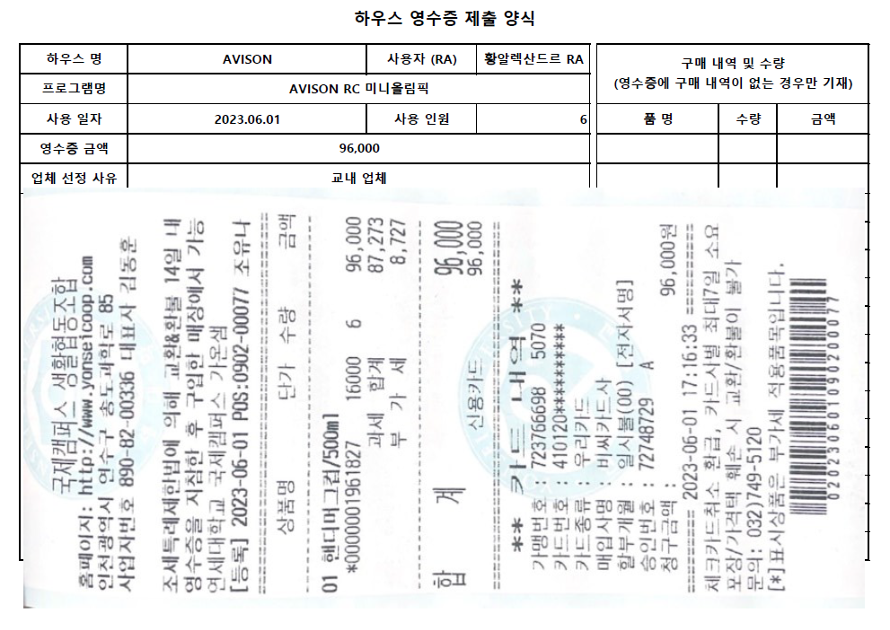

주의사항1. | 네이버 통한 구매시 품목별로 카드영수증이 다양할 경우 본 양식 두 장을 연속하여 활용 카드영수증 부착, 단, 상단 영수증 금액란에 기재할 때는 총 구매금액 기재 바람.
주의사항2. | 실물영수증은 원본 부착 원칙, 다만, 온라인쇼핑몰 구매건은 구매내역서 + 카드명세서 반드시 부착할 것
주의사항3. | 온라인 결제는 기본한도 30만원이며, 초과 금액 결제는 ISP가지고 신촌캠 재무회계팀에 가서 결제해야 함

 |  |  |  |  |  |  | 샘플3. 오프라인/온라인 결제시 영수증(카드 전표)부착 및 내역 기재 샘플

